상품제안서
프롬네이쳐 친환경 커피가루 오피스머그 400ml | 상품코드: S42224

 |  |  |  |  |  |  | 02-713-8555 | www.synergygift.co.kr
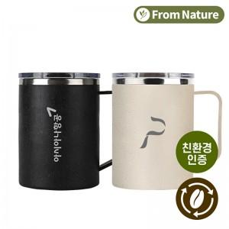 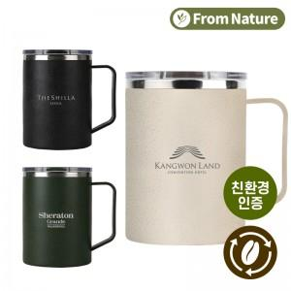 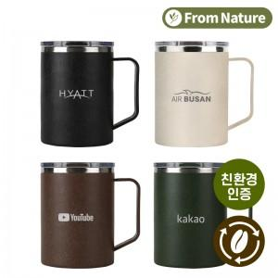

【상세/제작정보】

【인쇄/포장옵션】 | 레이저, 스티커 / 포장지포장

【공급단가】 | 수량 | 50~ | 100~ | 300~ | 1,000~ | 5,000~
*VAT별도 | 단가 | 5,900원 | 5,700원 | 5,400원 | 5,190원 | 5,000원

【상품 URL】 | https://www.synergygift.co.kr:443/src/goods_detail.php?gdno=42224

